bom
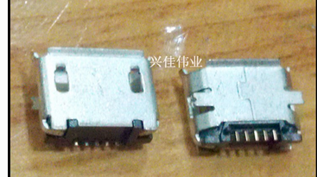
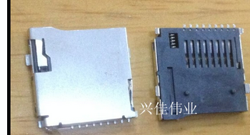
麻烦按照数量列中的量填入价格到价格列中，如果没有料麻烦填写0,谢谢

 |  |  |  |  | 国产 |  | 进口
标称 | 封装 | 单套量 | 总价 | 数量 | 单价 | 电压 | 进口 | 精度 | 正确
10u钽电容 | 1206 | 4 | 15 | 50 | 0.3 | 16v |  |  | ok
22u钽电容 | 1206 | 1 | 15 | 50 | 0.3 | 10v |  |  | ok
100n无极性电容 | 0603 | 11 | 6 | 200 | 0.03 |  |  |  | ok
10n无极性电容 | 0603 | 1 | 3 | 100 | 0.03 |  |  |  | ok
220p无极性电容 | 0603 | 1 | 3 | 100 | 0.03 |  |  |  | ok
20p无极性电容 | 0603 | 2 | 3 | 100 | 0.03 |  |  |  | ok
10k电阻 | 0603 | 17 | 2 | 200 | 0.01 |  |  |  | ok
1k电阻 | 0603 | 1 | 1 | 100 | 0.01 |  |  |  | ok
33k电阻 | 0603 | 1 | 1 | 100 | 0.01 |  |  |  | ok
1.65k电阻 | 0603 | 1 | 1 | 100 | 0.01 |  |  |  | ok
100欧姆电阻 | 0603 | 1 | 1 | 100 | 0.01 |  |  |  | ok
100欧姆电阻 | 0402 | 1 | 1 | 100 | 0.01 |  |  |  | ok
绿色led | 0603 | 6 | 4.8 | 60 | 0.08 |  |  |  | ok
红色led | 0402 | 1 | 4 | 50 | 0.08 |  |  |  | ok
10uH电感 | 0805 | 1 | 8 | 100 | 0.08 |  |  |  | ok
1*40p 2.54mm排针 | sip1*40p 2.54mm | 1 | 3 | 10 | 0.3 |  |  |  | ok
2*40p 2.54mm排针 | dip2*40p 2.54mm | 1 | 3 | 10 | 0.3 |  |  |  | ok
无安装孔mirco_usb卡座 | 无安装孔mirco_usb卡座 | 1 | 6 | 20 | 0.3 |  |  |  | ok
无安装孔tf卡座 | 无安装孔mirco_usb卡座 | 1 | 6 | 20 | 0.3 |  |  |  | ok
MBR0520 | sod123 | 2 | 10 | 50 | 0.2 |  |  |  | ok
8M晶振 | hc49 | 1 | 5 | 20 | 0.25 |  |  |  | ok
SI2302DS | sot23_3 | 4 | 3 | 20 | 0.15 |  | 0.35 |  | ok
LTC4054 | sot23_5 | 1 | 10 | 10 | 1 |  | 5 |  | ok
LM27313 | sot23_5 | 1 | 15 | 10 | 1.5 |  |  |  | ok
AMS1117_3V3 | sot223 | 1 | 3 | 20 | 0.15 |  | 0.35 |  | ok
复位按键 | 贴片2脚轻触开关3*6*2.5MM | 1 | 4 | 50 | 0.08 |  |  |  | ok
STM32F401RBT6 | lqfp64 | 1 | 200 | 10 | 20 |  |  |  | ok
S8050 | sot23_3 | 1 | 5 | 100 | 0.05 |  |  |  | ok
CP2102 | qfn28 | 1 | 33 | 6 | 5.5 |  |  |  | ok
MPU9250 | qfn24 | 1 | 72 | 6 | 12 |  |  |  | ok
马达 | 820空心杯 |  | 0 | 40 | 0 |  |  |  | ok
电池 | 3.7V600mAH航模电池 |  | 0 | 10 | 0 |  |  |  | ok

4.7uH | 0805
33uH | 0805 |  |  | 100
2.2uF x7r 陶瓷电容 | 1206 |  |  | 100
10uF x7r 陶瓷电容 | 1206 |  |  | 100
10nf陶瓷电容 | 0603 |  |  | 100
470pf陶瓷电容 | 0603 |  |  | 100
51k 5%电阻 | 0603 |  |  | 100
42k 1%电阻 | 0603 |  |  | 100
13k 1%电阻 | 0603 |  |  | 100
800ma保险丝 | 0603 |  |  | 100

 | 总计 |  | 446.8
 |  |  |  |  | 报价不含税

